Накладная-№3
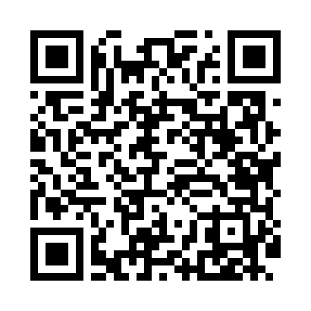
Номер товарно-транспортной накладной: |  |  | Торговый представитель: Amriyev Muhammad
Поставщик: Toshkent falcon fly 2 |  |  | Телефон торгового представителя: +998972880505
Дата отгрузки: 30.11.2025 |  |  | Контрагент: """" Klient
Дата консигнации: |  |  | Адрес:
Доставщик: |  |  | Телефон:
Телефон доставщика:
Время заказа: 30.11.2025 13:35:52
№ | Штрих-код | Название товаров (работ,услуг) | Количество | Количество в кейсе | Цена | Сумма
 |  |  | 46 |  |  | 1210000
1 | 6905385390330 | Пластмассовая пиала YST-550, 15×15 см, XP-39- 33 | 12 | 12 шт. | 26,000 | 312,000
2 | 6905385390149 | Пластмассовая пиала YST-3147, 11×11 см, XP-39 -14 | 12 | 12 шт. | 20,000 | 240,000
3 | 6905385390125 | Пластиковая салатница YST066, 19×19 см, XP-39 -12 | 2 | 2 шт. | 30,000 | 60,000
4 | 6905385390279 | Пластиковая салатница YST046, 25×25 см, XP-39 -27 | 2 | 2 шт. | 51,000 | 102,000
5 | 6905621392357 | Металл санчқи DB-92-35 | 2 | 2 шт. | 42,000 | 84,000
6 | 6905621392364 | Ложка Вилка DB-92-36 | 2 | 2 шт. | 28,000 | 56,000
7 | 6905621392340 | Ложка DB-92-34 | 2 | 2 шт. | 42,000 | 84,000
8 | 2024161380052 | Пластмас ликоб 2264-8 Ø20.5×H2.4 20.5x2.4 см DB-59-54 | 6 | 6 шт. | 22,000 | 132,000
9 | 6905385390101 | Пластиковая салатница YST035, 27×17 см, XP-39 -10 | 2 | 2 шт. | 30,000 | 60,000
10 | 6905385390248 | Пластиковая салатница YSTSK012, 16.5×16.5 см, XP-39-24 | 4 | 4 шт. | 20,000 | 80,000
Итого: 1210000

